概要
概要

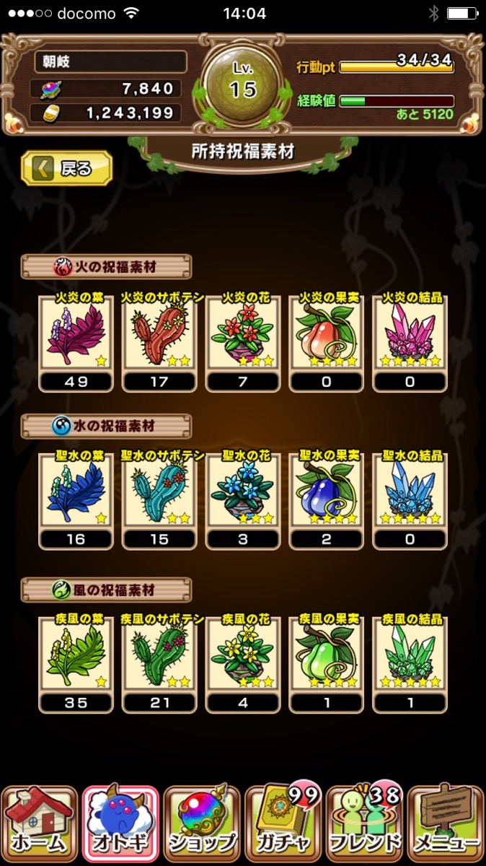
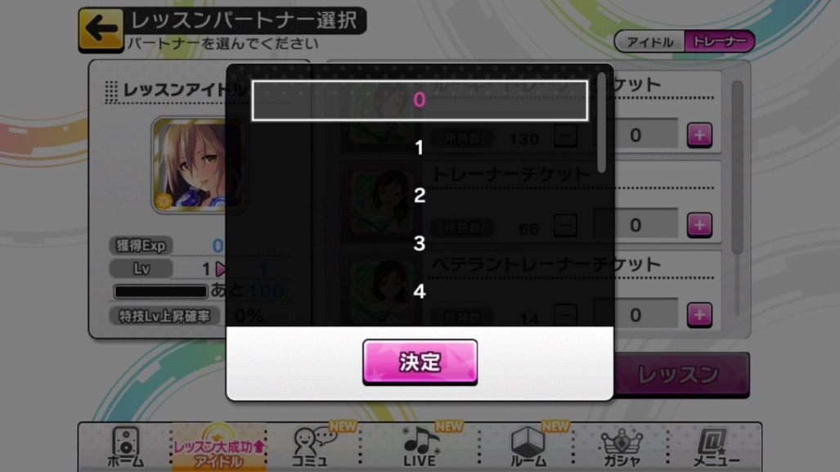
 | ▼祝福素材交換
 |  | ◎祝福素材の交換ページの実装
 |  |  | 1.葉
 |  |  | 2.サボテン
 |  |  | 3.花
 |  |  | 4.果実
 |  |  | 5.結晶
 |  | と火水風の三属性が存在します
祝福素材交換
 |  | ※交換レートは後述とします






火炎の果実
（所持数 999）

祝福素材の交換が可能です
上位交換は下位素材を上位素材に交換します
下位交換は上位素材を下位素材に交換します

上位交換
下位交換

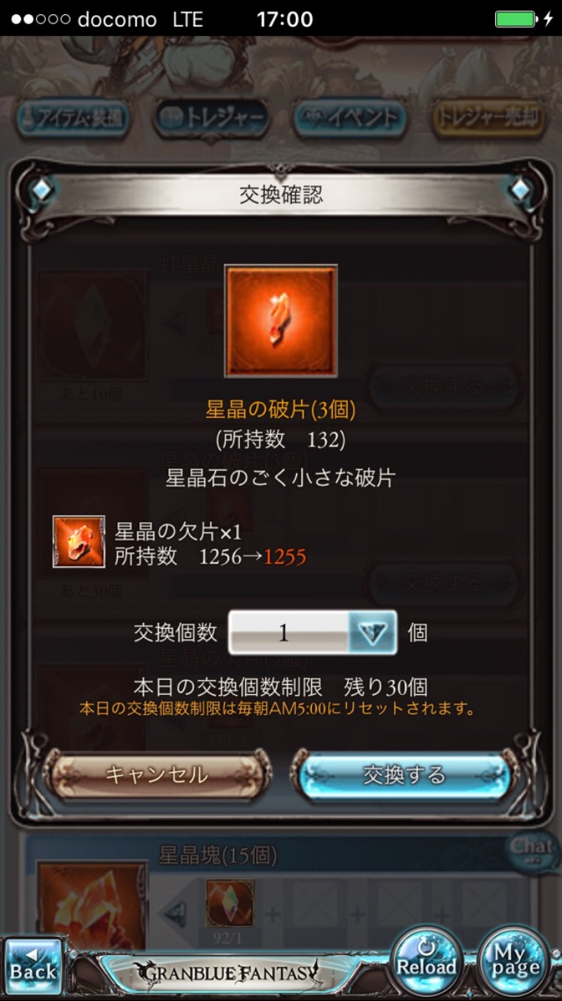
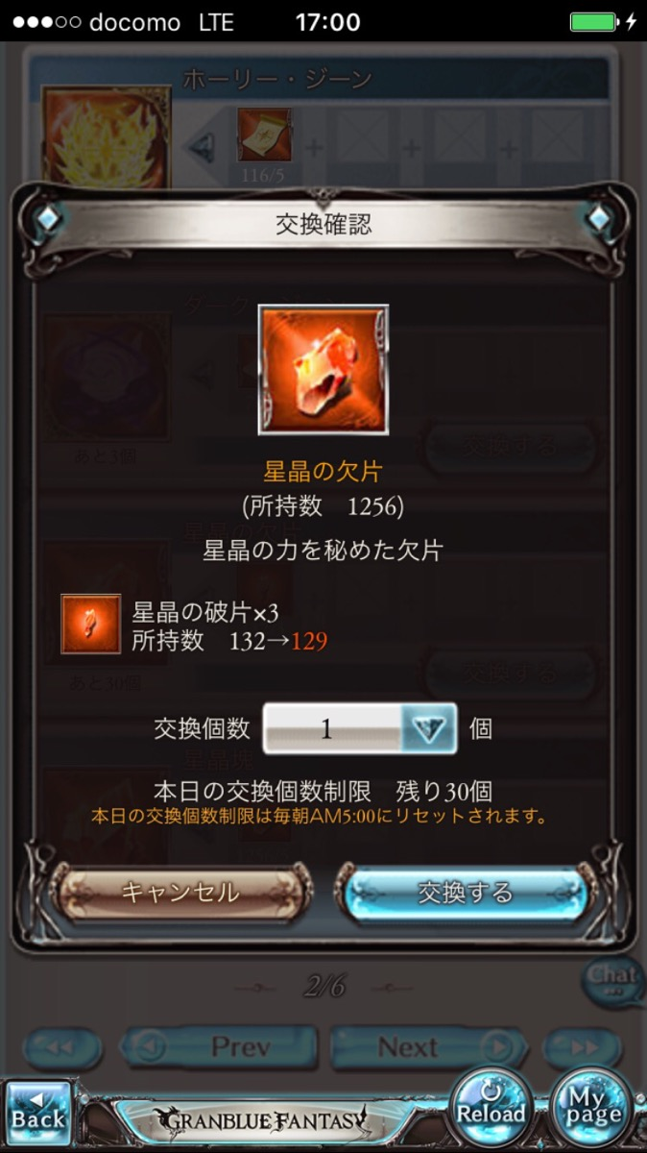

上位交換確認
上位交換完了

火炎の結晶
（所持数 0）
火炎の結晶
（所持数 1）

火炎の果実×6
火炎の果実×6
所持数 999⇒993
所持数 999⇒993
1
＋
－
1個入手しました
本当によろしいですか？
キャンセル
交換する
OK

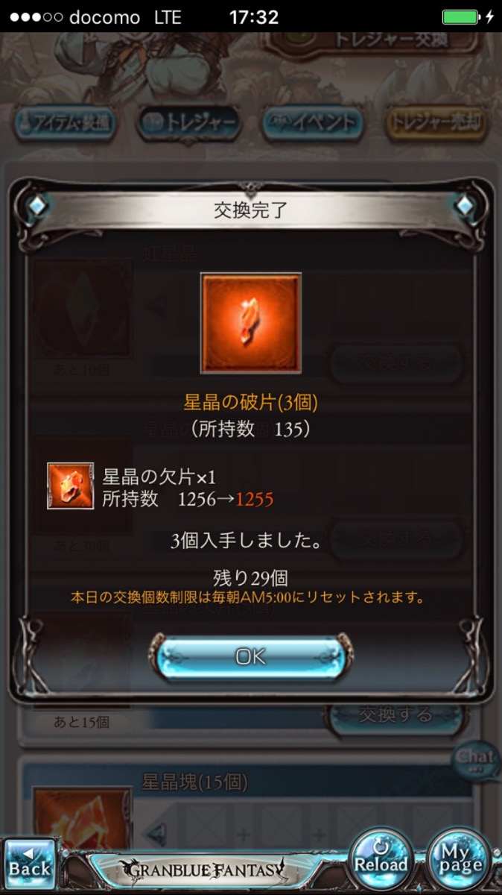

下位交換確認
下位交換完了

火炎の花（3個）
（所持数 0）
火炎の花（3個）
（所持数 3）

火炎の果実×1
所持数 999⇒998
火炎の果実×1
所持数 999⇒998

1
＋
－
3個入手しました
本当によろしいですか？

キャンセル
交換する
キャンセル
交換する

画面イメージ
画面イメージ

 | 祝福素材の交換画面

祝福素材交換

火炎の果実かけえる
（所持数 999）

祝福素材の交換が可能です
上位交換は下位素材を上位素材に交換します
下位交換は上位素材を下位素材に交換します

上位交換
下位交換

